Privat Budsjett
HUSKELISTE
I huskelisten kan du merke boksene når den aktuelle posten er lagt i budjsettet.
HUSKELISTE | INNTEKTER / UTGIFTER | AVSETNING PR. MND | ÅRSBELØP | INFORMASJON
 | INNTEKTER ETTER SKATT
 | Inntekt etter skatt, person 1 | kr - | kr -
 | Inntekt etter skatt, person 2 | kr - | kr -
 | Leieinntekt | kr - | kr -
 | Barnetrygd | kr - | kr -
TIPS
Lag deg en god kontostruktur:
- Lønnskonto for vanlig forbruk som disponeres med bankkort
- Budsjettkonto til alle faste/variable kostnader
- Matkonto til matbudsjett og husholdningsartikler
- Sparekonto/bufferkonto til uforutsette utgifter. Anbefalt minimum 1-2 månedslønninger, men må sees i sammenheng med livssituasjon
 | Andre inntekter | kr - | kr -
 |  | kr - | kr -
 |  | kr - | kr -
 | SUM NETTO INNTEKT | kr - | kr -
 | FASTE UTGIFTER TIL BUDJSETTKONTO
 | Husleie | kr - | kr -
 | Kommunale avgifter | kr - | kr -
 | Strøm | kr - | kr -
 | Eiendomsskatt | kr - | kr -
 | Telefon | kr - | kr -
 | TV/internett/mediabruk/Nettflix/HBO mm | kr - | kr -
 | Andre boutgifter | kr - | kr -
 | Lånetermin bolig | kr - | kr -
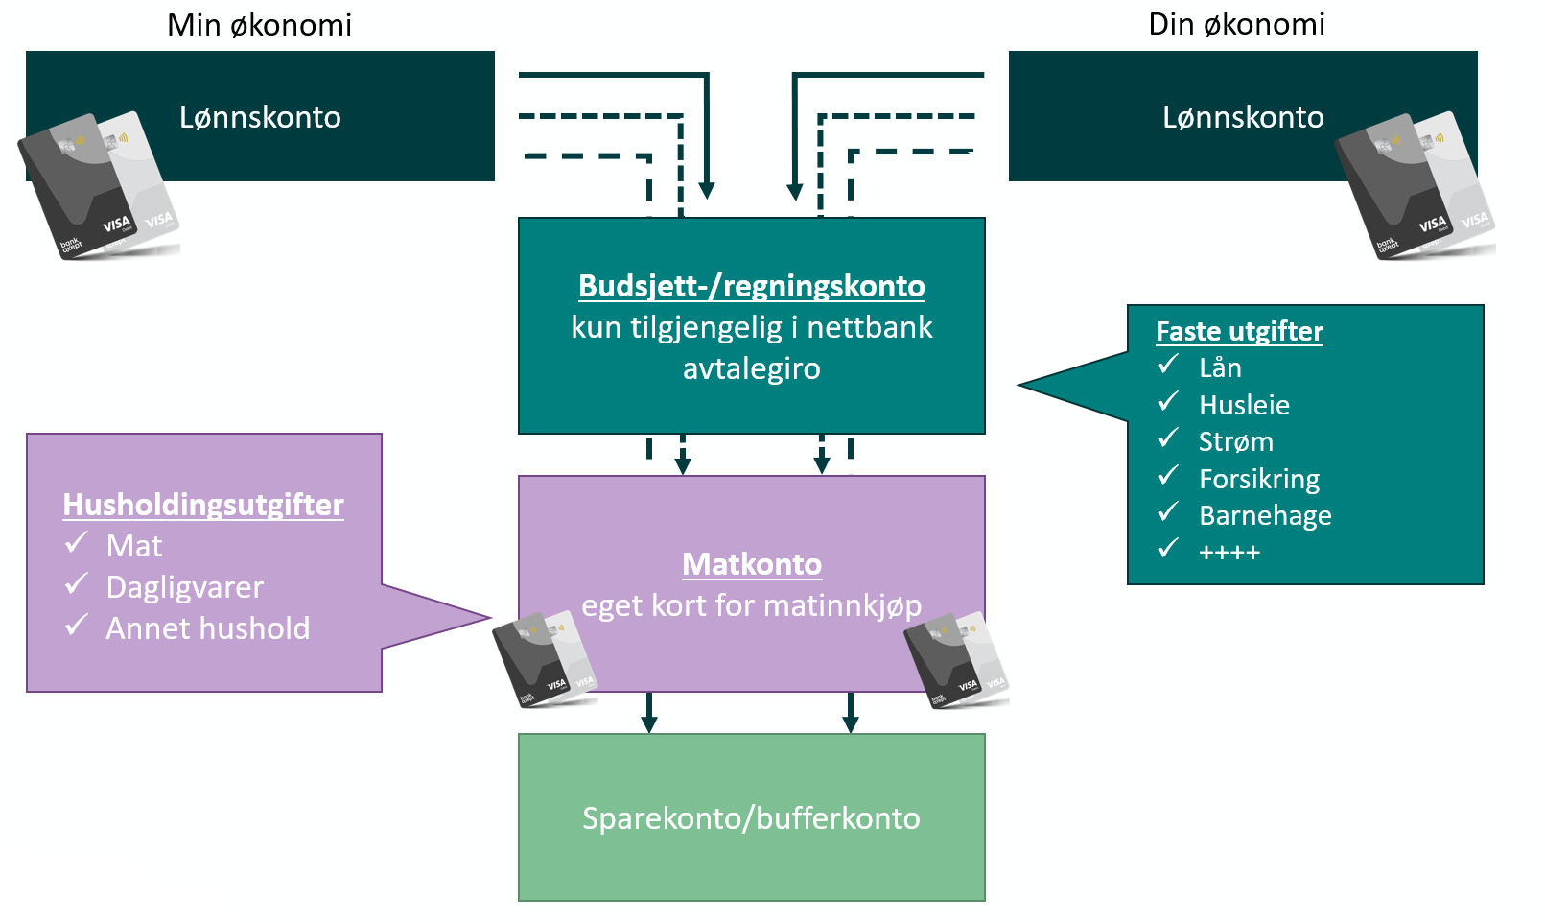
 | Lånetermin bil | kr - | kr -
 | Lånetermin hyttelån | kr - | kr -
 | Lånetermin forbrukslån | kr - | kr -
 | Studielån | kr - | kr -
 | Kredittkort/kjøpekort | kr - | kr -
 | Andre låneutgifter | kr - | kr -
 | Husforsikring | kr - | kr -
 | Innboforsikring | kr - | kr -
 | Bil- og båt forsikring | kr - | kr -
 | Hytteforsikring | kr - | kr -
 | Reiseforsikring | kr - | kr -
 | Livsforsikring | kr - | kr -
 | Ulykkesforsikring | kr - | kr -
 | Pensjonsforsikring | kr - | kr -
 | Barne- og ungdomsforsikring | kr - | kr -
 | Andre forsikringer | kr - | kr -
 | Månedskort/klippekort | kr - | kr -
 | Reperasjoner/service | kr - | kr -
 | Veiavgift | kr - | kr -
 | Medlemskap (NAF, Falken etc) | kr - | kr -
 | Drivstoff (Kort fra Shell, Circle K o.l.) | kr - | kr -
 | Diverse utgifter | kr - | kr -
 | Abonnementer/kontigenter | kr - | kr -
 | Lege/tannlege | kr - | kr -
 | Barnehage/SFO | kr - | kr -
 | Barnebidrag | kr - | kr -
 | Månedskort/klippekort | kr - | kr -
Budsjettkonto:
Ta med alle faste kostnader og betal alle faste regninger fra denne konto.
Dersom du mangler poster under utgifter kan du sette inn flere etter behov.
 |  | kr - | kr -
 |  | kr - | kr -
 |  | kr - | kr -
 |  | kr - | kr -
 | SUM FASTE UTGIFTER FRA BUDSJETTKONTO | kr - | kr -
Det faste beløpet som overføres til matkonto og spare-/bufferkonto tas med her.
I tillegg er det mulig å opprette flere kontotyper dersom du har spesifikke sparebehov. Eksempel på dette kan være feriekonto, konfirmantkonto, bryllupskonto, spare-til-ny-bil konto ol.
Til slutt vil du sitte igjen med et beløp på lønnskonto som kan benyttes til
variable utgifter og annet forbruk. Dess mer som er spesifisert i regnskapsoversikten dess
mindre igjen til slutt.
 | SUM INNTEKTER MINUS FASTE UTGIFTER | kr - | kr -
 | VARIABLE UTGIFTER
 | Avsetning til matkonto | kr - | kr -
 | Avsetning til spare-/bufferkonto | kr - | kr -
 | Feriekonto | kr - | kr -
 | Fondssparing | kr - | kr -
 | Lommepenger til barn | kr - | kr -
 | Trening (Sats o.l.) | kr - | kr -
 | Innbo/interiør | kr - | kr -
 | Kjæledyr | kr - | kr -
 | Andre variable utgifter | kr - | kr -
 |  | kr - | kr -
 |  | kr - | kr -
 |  | kr - | kr -
 |  | kr - | kr -
 |  | kr - | kr -
 |  | kr - | kr -
 | SUM VARIABLE UTGIFTER | kr - | kr -
 | SAMLEDE UTGIFTER | kr - | kr -
 | DISPONIBELT (INNTEKTER MINUS UTGIFTER) | kr - | kr -

